ex. 11 - Morettin
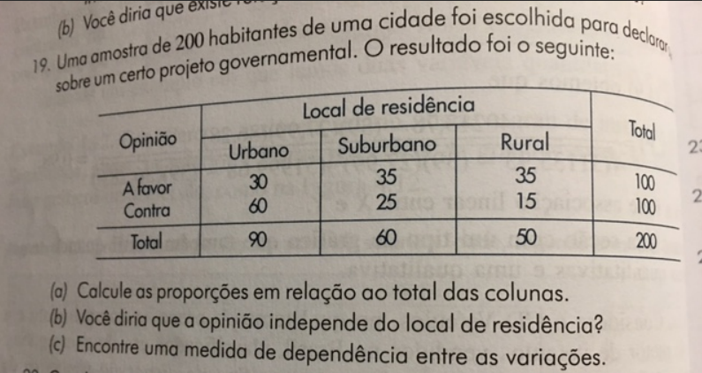

 |  | Local de Residencia
Opiniao | Urbano | Suburbano | Rural | Total
A favor | 30 | 35 | 35 | 100
Contra | 60 | 25 | 15 | 100
Total | 90 | 60 | 50 | 200

Opiniao | Urbano | Suburbano | Rural | Total
A favor | 33.33% | 58.33% | 70.00% | 50.00%
Contra | 66.67% | 41.67% | 30.00% | 50.00%
Total | 100.00% | 100.00% | 100.00% | 100.00%

Valores Esperados
Opiniao | Urbano | Suburbano | Rural
A favor | 45 | 30 | 25
Contra | 45 | 30 | 25

Desvios Relativos
Opiniao | Urbano | Suburbano | Rural
A favor | 5 | 0.8333333333 | 4
Contra | 5 | 0.8333333333 | 4

Chi-Squared | 19.66666667
C | 0.2992149567
T | 0.2217355783

Ex. 19 Morettin
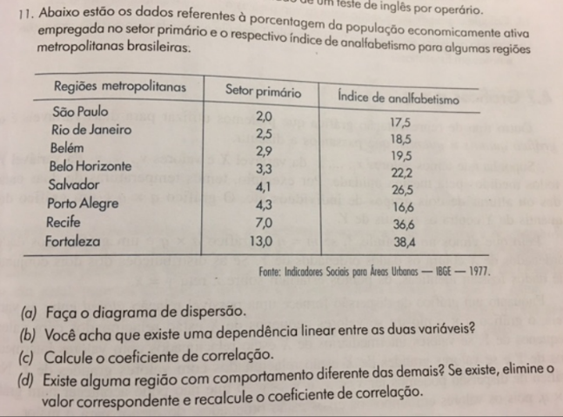

Regioes | Setor Primario | Indice de Analfabetismo | (X-media(X)) | (Y-media(Y)) | Produto dos Desvios | Regioes | Setor Primario
SP | 2.00 | 17.50 | -2.89 | -6.98 | 20.14 | SP | 2.00
RJ | 2.50 | 18.50 | -2.39 | -5.98 | 14.27 | RJ | 2.50
Belem | 2.90 | 19.50 | -1.99 | -4.98 | 9.89 | BH | 3.30
BH | 3.30 | 22.20 | -1.59 | -2.28 | 3.61 | Variância | 0.4300
SSA | 4.10 | 26.50 | -0.79 | 2.03 | -1.59
POA | 4.30 | 16.60 | -0.59 | -7.88 | 4.63 | Belem | 2.90
REC | 7.00 | 36.60 | 2.11 | 12.13 | 25.61 | SSA | 4.10
FOR | 13.00 | 38.40 | 8.11 | 13.93 | 112.97 | POA | 4.30
 |  |  |  |  |  | REC | 7.00
Media | 4.89 | 24.48 |  |  |  | FOR | 13.00
Cov | 27.07 |  |  |  |  | Variância | 16.4430
Corr | 0.87 |  |  |  |  | Var* | 10.4381

Var | 13.11 |  |  |  |  | R² | 0.2036
 |  |  |  |  |  | Interpretação: | 20% do da porcentagem da PEA trabalhando no setor primário é explicada por estar no Sudeste

